MMDK
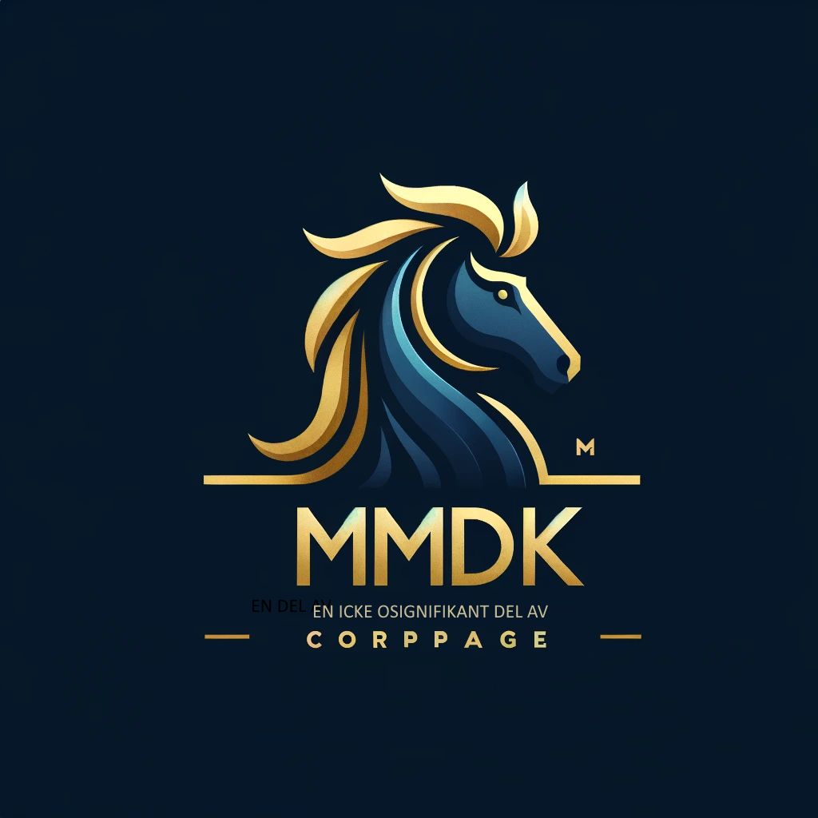

KUNDNÖJDHETSANALYS

Om filen


